Sheet1
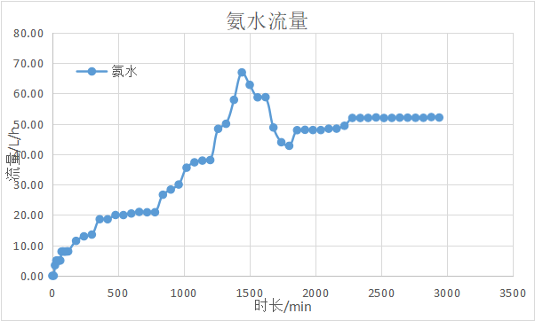
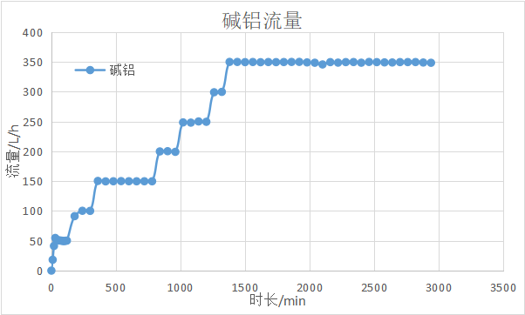
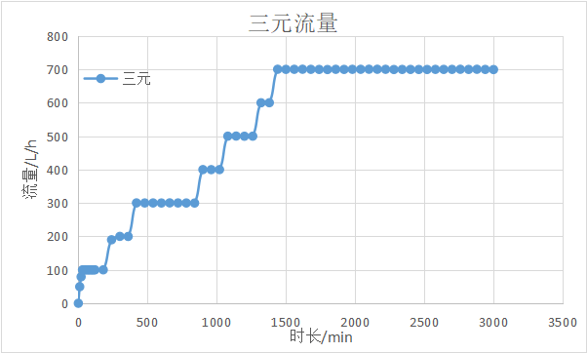
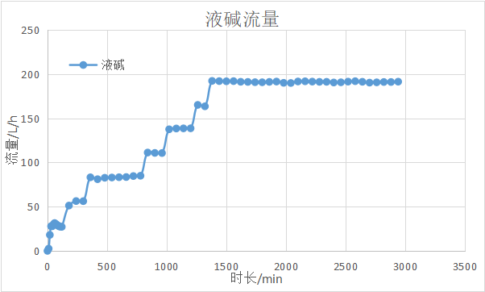
日期 | 时间/min | 时长/h | 工作电压/V | 浓度g/L | 流量/L/h | 频率/频率曲线 | 浓度% | 流量 | 频率/频率曲线 | 浓度% | 流量 | 频率/频率曲线 | 浓度% | 流量 | 频率/频率曲线 | pH | 温度 | 搅拌速度（电流） | 粒度 D10,D50,D90 |  |  | 颗粒显微镜历史图像或者SEM图片 | 反应釜固含量 | 阀门1（三元） | 阀门2（液碱） | 阀门3（氨水） | 阀门4（掺杂） | 液位1（反应釜） | 液位2（浓缩机） | 电机1 | 电机2
10/20/ 6:00:00 PM | 0 | 0 |  | 116 | 0 |  | 32 | 0 |  | 20.5 | 0.00 |  | 2.2 | 0.00 |  | 9.66 | 72.15 | 51.32 |  |  |  |  |  | 0.00 | 0.18 | 0.00 |  | 0.000 | 0.000
10/20/ 7:30:00 PM | 90 | 1.5 |  | 116 | 100.01 |  | 32 | 28.41 |  | 20.5 | 7.97 |  | 2.2 | 49.66 |  | 9.97 | 72.06 | 46.96 | 3.636 | 5.144 | 7.24 |  |  | 2.79 | 25.83 | 31.87 |  | 0.000 | 0.000
10/20/ 10:00:00 PM | 240 | 4 |  | 116 | 190.04 |  | 32 | 56.34 |  | 20.5 | 12.98 |  | 2.2 | 100.38 |  | 9.79 | 71.98 | 47.61 | 3.681 | 5.228 | 7.386 |  | 23.09 | 16.38 | 37.52 | 38.20 |  | 0.000 | 0.000
10/21/ 12:00:00 AM | 360 | 6 |  | 116 | 199.99 |  | 32 | 83.18 |  | 20.5 | 18.63 |  | 2.2 | 150.43 |  | 9.67 | 71.95 | 42.39 | 4.829 | 6.76 | 9.429 |  | 30.51 | 25.49 | 43.74 | 43.04 |  | 0.000 | 0.000
10/21/ 2:00:00 AM | 480 | 8 |  | 116 | 300.24 |  | 32 | 82.68 |  | 20.5 | 20.00 |  | 2.2 | 149.90 |  | 9.80 | 71.86 | 40.06 | 4.965 | 6.964 | 9.727 |  | 41.66 | 25.63 | 43.75 | 44.02 |  | 0.043 | 0.000
10/21/ 4:00:00 AM | 600 | 10 |  | 116 | 300.18 |  | 32 | 83.28 |  | 20.5 | 20.50 |  | 2.2 | 149.96 |  | 9.83 | 71.79 | 38.67 | 5.549 | 7.755 | 10.796 |  | 52.81 | 26.19 | 43.99 | 44.27 |  | 0.324 | 0.000
10/21/ 6:00:00 AM | 720 | 12 |  | 116 | 300.32 |  | 32 | 84.61 |  | 20.5 | 20.91 |  | 2.2 | 149.91 |  | 9.86 | 71.84 | 37.75 | 5.939 | 8.29 | 11.524 |  | 63.96 | 26.26 | 43.25 | 44.45 |  | 0.364 | 395.81
10/21/ 8:00:00 AM | 840 | 14 |  | 116 | 300.05 |  | 32 | 111.20 |  | 20.5 | 26.68 |  | 2.2 | 199.92 |  | 9.87 | 71.79 | 38.03 | 6.131 | 8.509 | 11.942 |  | 75.10 | 35.83 | 47.97 | 46.75 |  | 0.394 | 401.17
10/21/ 10:00:00 AM | 960 | 16 |  | 116 | 400.04 |  | 32 | 110.64 |  | 20.5 | 30.04 |  | 2.2 | 199.23 |  | 9.87 | 71.92 | 38.22 | 6.419 | 8.952 | 12.462 |  | 89.95 | 34.58 | 47.89 | 47.85 |  | 0.401 | 391.46
10/21/ 12:00:00 PM | 1080 | 18 |  | 116 | 500.26 |  | 32 | 138.40 |  | 20.5 | 37.35 |  | 2.2 | 248.25 |  | 9.82 | 71.79 | 37.56 | 6.921 | 9.692 | 13.459 |  | 106.66 | 42.46 | 51.90 | 49.02 |  | 0.399 | 393.53
10/21/ 2:00:00 PM | 1200 | 20 |  | 116 | 500.04 |  | 32 | 138.60 |  | 20.5 | 38.10 |  | 2.2 | 249.64 |  | 9.87 | 71.84 | 37.85 | 7.348 | 9.211 | 14.222 |  | 125.23 | 42.54 | 51.94 | 49.03 |  | 0.398 | 395.33
10/21/ 4:00:00 PM | 1320 | 22 |  | 116 | 600.23 |  | 32 | 163.47 |  | 20.5 | 50.04 |  | 2.2 | 299.84 |  | 9.84 | 71.92 | 37.85 | 7.621 | 10.59 | 14.702 |  | 145.66 | 49.30 | 54.68 | 50.78 |  | 0.401 | 392.46
10/21/ 5:00:00 PM | 1380 | 23 |  | 116 | 600.40 |  | 32 | 192.22 |  | 20.5 | 57.91 |  | 2.2 | 350.10 |  | 9.84 | 71.57 | 37.94 | 7.941 | 11.046 | 15.353 |  | 156.80 | 55.43 | 58.34 | 51.86 |  | 0.401 | 381.54
10/21/ 6:00:00 PM | 1440 | 24 |  | 116 | 700.58 |  | 32 | 191.98 |  | 20.5 | 66.96 |  | 2.2 | 350.06 |  | 9.85 | 71.41 | 38.01 | 8.171 | 11.393 | 15.789 |  | 169.80 | 55.46 | 58.32 | 53.20 |  | 0.439 | 3.17
10/21/ 7:00:00 PM | 1500 | 25 |  | 116 | 700.25 |  | 32 | 191.77 |  | 20.5 | 62.86 |  | 2.2 | 349.72 |  | 9.86 | 71.27 | 37.85 | 8.355 | 11.628 | 16.155 |  | 182.80 | 55.35 | 58.26 | 52.61 |  | 0.389 | 394.45
10/21/ 8:00:00 PM | 1560 | 26 |  | 116 | 700.45 |  | 32 | 191.96 |  | 20.5 | 58.75 |  | 2.2 | 349.94 |  | 9.86 | 71.18 | 39.35 | 8.716 | 11.931 | 16.39 |  | 195.80 | 55.42 | 58.28 | 52.05 |  | 0.401 | 393.74
10/22/ 12:00:00 AM | 1800 | 30 |  | 116 | 699.74 |  | 32 | 190.68 |  | 20.5 | 42.79 |  | 2.2 | 349.88 |  | 9.82 | 71.27 | 39.35 | 9.23 | 12.766 | 17.634 |  | 247.78 | 55.49 | 58.15 | 49.80 |  | 0.399 | 392.34
10/22/ 4:00:00 AM | 2040 | 34 |  | 116 | 700.42 |  | 32 | 189.87 |  | 20.5 | 47.97 |  | 2.2 | 348.71 |  | 9.76 | 71.35 | 39.52 | 10.091 | 13.718 | 18.691 |  | 299.78 | 55.44 | 58.51 | 50.60 |  | 0.401 | 392.48
10/22/ 8:00:00 AM | 2280 | 38 |  | 116 | 699.79 |  | 32 | 191.15 |  | 20.5 | 51.96 |  | 2.2 | 349.75 |  | 9.77 | 71.38 | 38.48 | 10.525 | 14.325 | 19.578 |  | 351.77 | 55.47 | 58.92 | 51.19 |  | 0.398 | 391.39
10/22/ 9:00:00 AM | 2340 | 39 |  | 116 | 700.08 |  | 32 | 191.17 |  | 20.5 | 51.96 |  | 2.2 | 349.88 |  | 9.76 | 71.23 | 38.62 | 10.62 | 14.496 | 19.784 |  | 364.76 | 55.53 | 59.05 | 51.14 |  | 0.399 | 394.79
10/22/ 10:00:00 AM | 2400 | 40 |  | 116 | 700.07 |  | 32 | 190.44 |  | 20.5 | 51.98 |  | 2.2 | 348.78 |  | 9.76 | 71.25 | 38.58 | 10.612 | 14.681 | 20.276 |  | 377.76 | 55.49 | 59.05 | 51.15 |  | 0.398 | 396.51
10/22/ 12:00:00 PM | 2520 | 42 |  | 116 | 699.91 |  | 32 | 191.40 |  | 20.5 | 51.94 |  | 2.2 | 349.73 |  | 9.75 | 71.27 | 38.50 | 10.991 | 15.019 | 20.395 |  | 403.74 | 55.59 | 59.01 | 51.16 |  | 0.307 | 390.99
10/22/ 2:00:00 PM | 2640 | 44 |  | 116 | 700.14 |  | 32 | 191.22 |  | 20.5 | 52.06 |  | 2.2 | 349.14 |  | 9.76 | 71.47 | 38.66 | 11.231 | 15.333 | 20.753 |  | 429.73 | 55.59 | 59.12 | 51.17 |  | 0.428 | 392.38
10/22/ 3:00:00 PM | 2700 | 45 |  | 116 | 700.22 |  | 32 | 190.28 |  | 20.5 | 52.05 |  | 2.2 | 349.78 |  | 9.76 | 71.44 | 38.66 | 16.147 | 15.367 | 21.155 |  | 442.72 | 55.54 | 58.93 | 51.19 |  | 0.399 | 399.93
10/22/ 4:00:00 PM | 2760 | 46 |  | 116 | 700.51 |  | 32 | 190.61 |  | 20.5 | 52.01 |  | 2.2 | 349.81 |  | 9.75 | 71.36 | 38.68 | 11.436 | 15.586 | 21.136 |  | 455.73 | 55.54 | 58.99 | 51.09 |  | 0.398 | 394.30
10/22/ 5:00:00 PM | 2820 | 47 |  | 116 | 700.13 |  | 32 | 190.98 |  | 20.5 | 52.01 |  | 2.2 | 349.84 |  | 9.74 | 71.39 | 38.61 | 11.565 | 15.748 | 21.364 |  | 468.72 | 55.72 | 59.00 | 51.18 |  | 0.400 | 391.95
10/22/ 6:00:00 PM | 2880 | 48 |  | 116 | 700.54 |  | 32 | 190.97 |  | 20.5 | 52.25 |  | 2.2 | 349.08 |  | 9.74 | 71.44 | 38.54 | 11.658 | 15.832 | 21.071 |  | 481.72 | 55.70 | 59.06 | 51.28 |  | 0.400 | 393.11
10/22/ 7:00:00 PM | 2940 | 49 |  | 116 | 700.07 |  | 32 | 191.35 |  | 20.5 | 52.09 |  | 2.2 | 348.65 |  | 9.74 | 71.48 | 38.56 | 11.821 | 16.026 | 21.797 |  | 494.72 | 55.72 | 58.93 | 51.28 |  | 0.399 | 390.44

